Ausfüllhinweise
1a
1
4
 |  |  |  |  |  |  |  |  |  |  |  |  |  |  |  |  |  |  |  |  |  |  |  |  |  |  |  |  |  |  |  |  |  |  |  |  |  |  |  | Kurzname |  |  |  |  |  |  |  | Abkürzung
 |  | Akronym: |  | CHANGE-now |  |  |  |  |  |  |  |  |  |  |  |  |  |  |  |  |  |  |  |  |  |  |  |  | Phase: |  |  |  | Antrag |  |  |  |  |  | Bitte beachten Sie die Ausfüllhinweise (Beispiele und Infos) - einfach hier klicken.
 |  |  |  |  |  |  |  |  |  |  |  |  |  |  |  |  |  |  |  |  |  |  |  |  |  |  |  |  |  |  |  |  |  |  |  |  |  |  |  | Kurzname |  |  |  |  |  |  |  | Abkürzung
2
5
6
 |  | geplante Laufzeit von - bis: |  | 2025-10-01 |  |  |  |  | - | 2028-09-30 |  |  |  |  |  |  |  |  |  | Stand (Datum): | 2025-08-15 |  |  |  |  |  |  |  | x | Einzelvorhaben |  |  |  |  |  |  | durchführende Stelle: |  |  | Mustertext Uni Muster |  |  |  |  |  |  |  | MMM
 |  |  |  |  |  |  |  |  |  |  |  |  |  |  |  |  |  |  |  |  |  |  |  |  |  |  |  |  |  |  |  |  |  |  |  |  |  |  |  | Kurzname |  |  |  |  |  |  |  | Abkürzung
3
 |  | Projektleitung/-koordination: |  | Frau Dr. Monika Mustermann (monika.mustermann@muster.de) |  |  |  |  |  |  |  |  |  |  |  |  |  |  |  |  |  |  |  |  |  |  |  |  | x | Verbundvorhaben |  |  |  |  |  |  | Verbundkoordinator: |  |  | Mustertext Uni Muster |  |  |  |  |  |  |  | MMM

8
7
 |  | Kurzname + Abkürzung der(s) Verbundpartner(s): |  | Mustertext Betrieb |  |  |  |  |  | / | BBB |  |  |  |  | Mustertext Firma |  |  |  |  |  | / | CCC |  |  |  |  |  |  |  |  |  |  | / |  |  |  |  |  |  | / |  |  |  |  |  | /

9
12
14
16
AP | Überschrift Arbeitspaket (AP) |  | 2025 |  |  | 2026 |  |  |  |  |  |  |  |  |  |  |  | 2027 |  |  |  |  |  |  |  |  |  |  |  | 2028 |  |  |  |  |  |  |  |  | Ergebnis / |  |  | (Haupt-) | PM (pro jeweiligem Partner)
Nr | (nach Möglichkeit 1-zeilig/stichwortartige Beschreibung) |  | 2025-10-01 | 2025-11-01 | 2025-12-01 | 2026-01-01 | 2026-02-01 | 2026-03-01 | 2026-04-01 | 2026-05-01 | 2026-06-01 | 2026-07-01 | 2026-08-01 | 2026-09-01 | 2026-10-01 | 2026-11-01 | 2026-12-01 | 2027-01-01 | 2027-02-01 | 2027-03-01 | 2027-04-01 | 2027-05-01 | 2027-06-01 | 2027-07-01 | 2027-08-01 | 2027-09-01 | 2027-10-01 | 2027-11-01 | 2027-12-01 | 2028-01-01 | 2028-02-01 | 2028-03-01 | 2028-04-01 | 2028-05-01 | 2028-06-01 | 2028-07-01 | 2028-08-01 | 2028-09-01 | Produkt |  |  | Zuständigkeit | MMM | BBB | CCC | 0 |  | 0 | 0
1 |  | Mustertext - Austausch Fach- und Führungspersonal
10
11
15
 | 1.1 | Mustertext - Workshops mit Fachpersonal |  |  | 50 |  |  |  |  |  |  |  |  |  |  |  |  |  |  |  |  |  |  |  |  |  |  |  |  |  |  |  |  |  |  |  |  |  | Mustertext - erfolgreiche Abschlüsse |  |  | Mustertext Uni Muster | 2.5 | 1.5 | 1
 | 1.2 | Mustertext - Workshops mit Führungspersonal |  |  | 50 |  |  |  |  |  |  |  |  |  |  |  |  |  |  |  |  |  |  |  |  |  |  |  |  |  |  |  |  |  |  |  |  |  | Mustertext - erfolgreiche Abschlüsse |  |  | Mustertext Betrieb BBB | 1 | 2.5 | 1
13
 | 1.3 | Mustertext - Workshops mit Ausbildungspersonal |  |  |  |  |  |  |  |  |  |  |  |  |  |  |  |  |  |  |  |  |  |  |  |  |  |  |  |  |  |  |  |  |  |  |  |  | Mustertext - erfolgreiche Abschlüsse |  |  | Mustertext Firma CCC | 1.5 | 1.5 | 4
2 |  | Musterttext - Erstellung der Module
 | 2.1 | Mustertext - Ermittlung geeigneter Formate |  |  |  |  |  |  |  |  |  |  |  |  |  |  |  |  |  |  |  |  |  |  |  |  |  |  |  |  |  |  |  |  |  |  |  |  | Mustertext - Ermittlungsarbeiten abgeschlossen |  |  | Mustertext Uni Muster | 8 | 1 | 1.5
 | 2.2 | Mustertext - Initiierung der ermittelten Formate |  |  |  |  |  |  |  |  |  |  |  |  |  |  |  |  |  |  |  |  |  |  |  |  |  |  |  |  |  |  |  |  |  |  |  |  | Mustertext -Initiierungs-arbeiten abgeschlossen |  |  | Mustertext Firma CCC | 4 | 2.5 | 6
3 |  | Mustertext - Digitalisierung der …
17
1
2
 |  | Ausfüllhinweise (Beispiele und Infos)
 |  | Bitte tragen Sie hier Ihr Akronym ein. (Beispiel-Text: "CHANGE-Now") |  |  |  |  |  |  |  |  |  |  |  |  |  |  |  |  |  |  | Wählen Sie hier (sofern nicht gesetzt) über das Dropdown-Menü die Phase "Skizze".
 |  | Tragen Sie die geplante Laufzeit (von/bis) im Format TT.MM.JJJJ ein. (Das Kalenderschema wird daraufhin automatisch angelegt.)
3
 |  | Geben Sie hier bitte den Namen und die Email-Adresse der Projektleitung/-koordination ein. (Beispiel-Text: "Frau Dr. Monika Mustermann (monika.mustermann@muster.de")
4
 |  | Tragen Sie das aktuelle Datum ein. (Beispiel-Text: "30.06.2025")
5
 |  | Bitte kreuzen Sie an, ob es sich um ein Einzel- oder Verbundvorhaben handelt. (Es ist eine Auswahl zu treffen! Im Beispiel sind nur zwecks Erläuterung beide Varianten angekreuzt.)
6
 |  | Bitte befüllen Sie die entsprechenden, vorhandenen Felder (Kurzname und Abkürzung / die eingetragene Abküzung wird automatisch in die Tabelle übernommen).
7
 |  | Sofern es sich um ein Verbundvorhaben handelt, tragen Sie hier bitte die Verbundpartner mit Kurzname u. Abkürzung ein (die Abkürzungen werden automatisch in die Tabelle übernommen).
8
 |  | Tragen Sie in der ersten Spalte bitte die Nr. des Arbeitspaketes (AP) ein, z.B. 1. / 2. / 3. etc. (die Formatierung des Kalenderschemas erfolgt daraufhin automatisch) und …
9
 |  | … tragen Sie in dem freien Feld rechts daneben bitte jeweils eine kurze Beschreibung des Arbeitspaketes ein. (mehrzeilige Einträge sind möglich)
10
 |  | Geben Sie nachstehend die Unterpunkte zum AP ein (Nummerierung bitte im Format des Beispiels z.B. 1.1 / 1.2 / 1.3 etc., Überschrift: Text-Einträge sind mehrzeilig möglich)
11
 |  | Terminieren Sie diese Unterpunkte im Kalenderschema (die Farbgebung ist freigestellt).
12
 |  | Das Ergebnis/Produkt des jeweiligen Unterpunktes tragen Sie bitte in dieser Spalte stichwortartig ein.
13
 |  | Bitte kennzeichnen Sie die Ergebnisse/Produkte (z.B. durch einen gelben Hintergrund des Feldes), bei denen es sich um besonders zentrale/relevante bzw. hervorstechende oder herausragende Ergebnisse handelt. Dies kann z.B. ein für das Projekt zentraler, erreichter Stand sein, auf den mitunter weitere Projektschritte aufbauen.
14
 |  | Benennen Sie die Zuständigkeit/Federführung des Unterpunktes. Dieser ist (nur) dem Partner zuzuordnen, der den überwiegenden Arbeits-Anteil (> 50%) leistet.
15
 |  | Sollte der Arbeitsanteil zweier Partner gleichwertig (50:50) sein, ist dies in dem entsprechenden Zeitraum des Kalenderschemas durch die zusätzliche Angabe der Zahl "50" zu kennzeichnen.
16
 |  | Dieser Tabellenbereich (blau eingefärbt) war in der Phase "Skizze" nicht sichtbar und es waren hier keine Angaben erforderlich. Erst bei Auswahl der Phase "Antrag", ist dieser Tabellenbereich sichtbar und entsprechend zu befüllen: Geben Sie hier die Anzahl der Personenmonate (PM) für jeden Unterpunkt und bezogen auf den/die jeweiligen Partner an.
17
 |  | Sofern die vorhandene Anzahl an Zeilen nicht ausreichend sein sollte und Sie weitere Zeilen benötigen, speichern Sie Ihre Excel-Datei und senden uns diese per Mail zu (dikap@bibb.de).
 | Abschließend speichern Sie Ihre Datei nach dem Muster "AKRONYM_Ressourcenbezogener Arbeitsplan". Erzeugen Sie (nur) von dem Tabellenblatt "Ressourcenbezogener Arbeitsplan" eine PDF-Datei (Hilfestellung siehe TAB "Anleitung von Excel zu PDF").

Anleitung von Excel zu PDF
Anleitung / Hilfestellung um aus einer Excel-Datei bzw. einem Excel-Tabellenblatt eine PDF-Datei zu erstellen.
Nachdem das Excel-Tabellenblatt "Ressourcenbezogener Arbeitsplan" vollständig von Ihnen befüllt wurde, soll dieses in eine PDF-Datei umgewandelt werden. Dies ist auf verschiedenen Wegen möglich. Nachfolgend werden zwei Möglichkeiten der Umwandlung/Formatierung aufgezeigt.
. | Stellen Sie zunächst sicher, dass Ihre Arbeit in EXCEL gespeichert ist, speichern Sie ggf. nocheinmal.

. | Klicken Sie nun mit der linken Maus auf das Excel-Tabellenblatt "Ressourcenbezogener Arbeitsplan".

 | Dadurch wird dieses aktiv (gut er- kennbar an der nun grünen Schrift)

. | 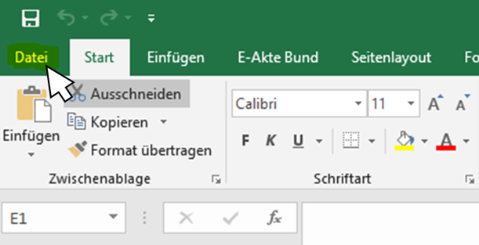 Nun klicken Sie im Menüband mit der linken Maus auf "Datei" …

 | und nun … können Sie wählen ...

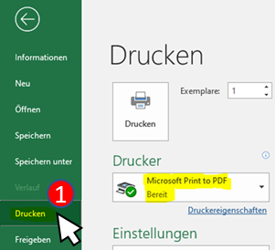
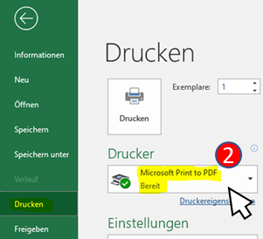
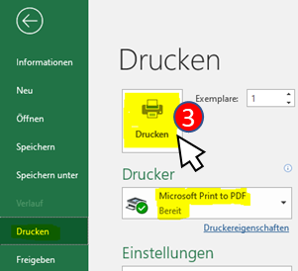
… Möglichkeit 1:
. | Klicken Sie nun auf "Drucken" (1) und wählen anschließend einen sogenannten PDF-Drucker (2). Hier im Beispiel ist es "Microsoft Print to pdf ". Abschließend geben Sie den Befehl zum Drucken (3).
 | und wählen anschließend einen
 | sogenannten PDF-Drucker (2).
 | Hier im Beispiel ist es
 | "Microsoft Print to pdf ".
 | Abschließend geben Sie den
 | Befehl zum Drucken (3).

Bitte vergeben Sie einen Dateinamen nach dem Muster: „AKRONYM_Ressourcenbezogener Arbeitsplan“
. | Nun haben Sie die Möglichkeit den
 | Speicherort und den Dateinamen
 | festzulegen/zu vergeben.

. | Schließen Sie den Vorgang
 | mit Klick auf "Speichern" ab.

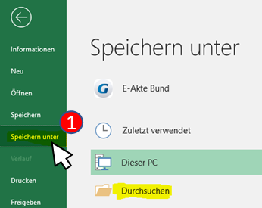
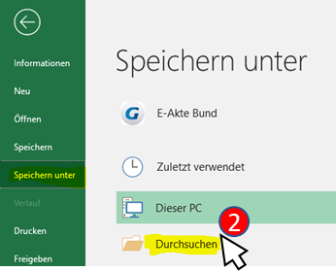
… oder Möglichkeit 2 (um ein PDF-Dokument zu erzeugen):

. | Klicken Sie auf
 | "Speichern unter" (1)
 | und
 | anschließend auf
 | "Durchsuchen" (2).

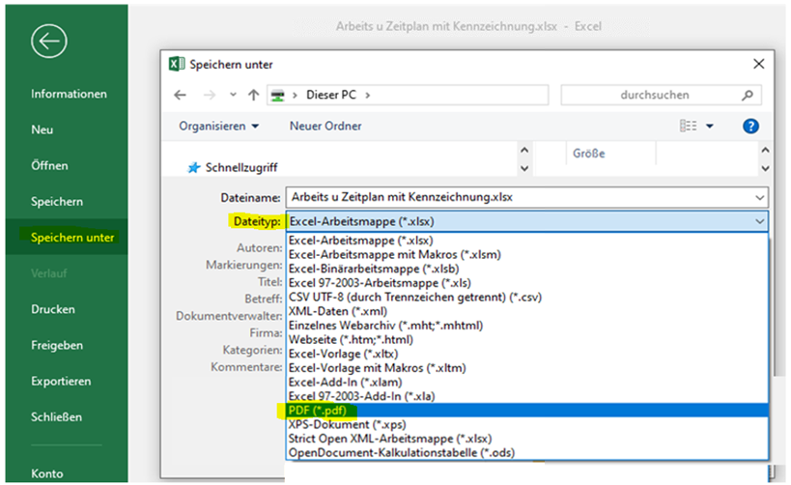
3
4

. | Öffnen Sie das Dropdown-Menü
 | bei Dateityp (3)
 | und wählen Sie hier
 | den Eintrag PDF (*.pdf) (4)

. | Ebenso haben Sie hier
 | die Möglichkeit einen Speicher-
 | ort und den Dateinamen
 | (bitte entsprechend dem Muster)

 | "AKRONYM_Ressourcenbezogener Arbeitsplan"

 | für die PDF-Datei festzulegen.

. | Schließen Sie den Vorgang
 | mit Klick auf "Speichern" ab.

